Задание
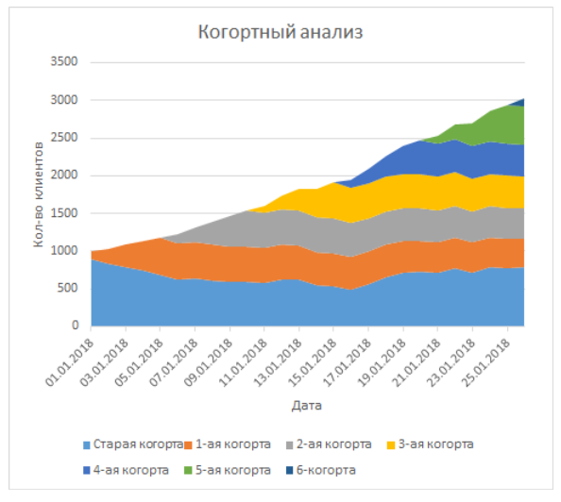
Проведите когорты анализ клиентской базы
На следующем листе дано:
1. Конверсия в первую оплату (столбец D)
2. Дата первой оплаты (столбец B)
Вам нужно просчитать значение когорт по месяцам (в % соотношении) и сделать график клиентской базы с обозначением названия когорт (пример на рисунке).

Лист2
Названия строк | Сумма по столбцу 58% | Сумма по столбцу 63% | Сумма по столбцу 68% | Сумма по столбцу 73% | Сумма по столбцу 78% | Сумма по столбцу 83% | Сумма по столбцу 88% | Сумма по столбцу 93% | Сумма по столбцу 98% | Сумма по столбцу 103% | Сумма по столбцу 108% | Сумма по столбцу 113% | Сумма по столбцу 118% | Сумма по столбцу 123% | Сумма по столбцу 128% | Сумма по столбцу 133% | Сумма по столбцу 138% | Сумма по столбцу 143% | Сумма по столбцу 148% | Сумма по столбцу 153% | Сумма по столбцу 158% | Сумма по столбцу 163% | Сумма по столбцу 164% | Сумма по столбцу 165% | Сумма по столбцу 166% | Сумма по столбцу 167% | Сумма по столбцу 168% | Сумма по столбцу 169% | Сумма по столбцу 170% | Сумма по столбцу 171% | Сумма по столбцу 172% | Сумма по столбцу 173% | Сумма по столбцу 174% | Сумма по столбцу 175% | Сумма по столбцу 173%2 | Сумма по столбцу 171%2 | Сумма по столбцу 169%2 | Сумма по столбцу 167%2 | Сумма по столбцу 165%2 | Сумма по столбцу 163%2 | Сумма по столбцу 161% | Сумма по столбцу 159% | Сумма по столбцу 157% | Сумма по столбцу 155% | Сумма по столбцу 153%2 | Сумма по столбцу 151% | Сумма по столбцу 149% | Сумма по столбцу 147% | Сумма по столбцу 145% | Сумма по столбцу 143%2 | Сумма по столбцу 141% | Сумма по столбцу 139% | Сумма по столбцу 137% | Сумма по столбцу 135% | Сумма по столбцу 133%2 | Сумма по столбцу 131% | Сумма по столбцу 129% | Сумма по столбцу 127%
(пусто) | 0.53 | 1.16 | 1.89 | 2.72 | 3.65 | 4.68 | 5.81 | 7.04 | 8.37 | 9.8 | 11.33 | 12.96 | 14.69 | 16.52 | 18.45 | 20.48 | 22.61 | 24.84 | 27.17 | 29.6 | 32.13 | 34.76 | 36.61 | 38.46 | 40.35 | 42.26 | 44.19 | 46.14 | 48.11 | 50.1 | 52.11 | 54.14 | 56.19 | 58.26 | 59.31 | 60.34 | 61.33 | 62.28 | 63.19 | 64.06 | 64.89 | 65.68 | 66.43 | 67.14 | 67.81 | 68.44 | 69.03 | 69.58 | 70.09 | 70.56 | 70.99 | 71.38 | 71.73 | 72.04 | 72.31 | 72.54 | 72.73 | 72.88
Общий итог | 0.53 | 1.16 | 1.89 | 2.72 | 3.65 | 4.68 | 5.81 | 7.04 | 8.37 | 9.8 | 11.33 | 12.96 | 14.69 | 16.52 | 18.45 | 20.48 | 22.61 | 24.84 | 27.17 | 29.6 | 32.13 | 34.76 | 36.61 | 38.46 | 40.35 | 42.26 | 44.19 | 46.14 | 48.11 | 50.1 | 52.11 | 54.14 | 56.19 | 58.26 | 59.31 | 60.34 | 61.33 | 62.28 | 63.19 | 64.06 | 64.89 | 65.68 | 66.43 | 67.14 | 67.81 | 68.44 | 69.03 | 69.58 | 70.09 | 70.56 | 70.99 | 71.38 | 71.73 | 72.04 | 72.31 | 72.54 | 72.73 | 72.88

